WPG.BPO.OHS.APD-2
WILIAN PERKASA
GROUP

 |  | Lampiran II
 |  | Jenis, Kriteria, Spesifikasi, Gambar, Bagian, Kegiatan dan Masa layak pakai (Lifetime)

No | Alat Pelindung Diri (APD)/ Personal Protective Equipment (PPE) | Kriteria | Spesifikasi | Gambar | Bagian (Position) | Kegiatan (Activity) | Masa Pemakaian (Life Time)
1 | Safety Shoes | • Pelindung dari logam di bagian ujung sepatu; • Terbuat dari kulit atau sejenisnya; • Cukup ringan sampai sedang; • Perlindungan sampai diatas mata kaki sampai tulang kering bagian bawah. | • Safety Shoes merk KRUSHER berwarna coklat (SNI / ANSI) | 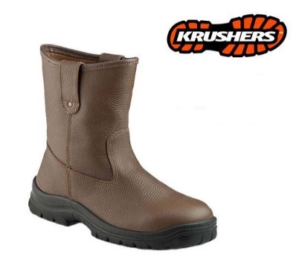 | - All Staff - Mill : All Position - Plantation : - Harvestor - Loading Bunches - Operator Heavy Equipment - Driver - Store Keeper | • Supervisi / pengawasan ke lokasi kerja • High Risk Activity • Panen Buah (angkat buah dari pohon ke area loading) • Pengangkutan buah serta penyusunan buah ke kendaraan • Pengoperasian alat berat • Pengoperasian kendaraan penumpang dan pengangkut buah. • Pemindahan barang dan pengankutan barang digudang | - Office : 18 Bulan - Operasional : 12 Bulan
2 | Safety Shoes Pendek | • Pelindung dari logam di bagian ujung sepatu; • Terbuat dari kulit atau sejenisnya; • Cukup ringan sampai sedang; • Perlindungan sampai diatas mata kaki |  | 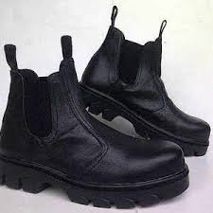 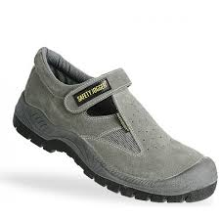 | - All Staff |  | - Operasional : 12 Bulan
2 | Rubber Safety Shoes / Safety Boots | • Pelindung dari logam dibagian ujung sepatu; • Terbuat dari bahan karet atau sintetis; • Melindungi hingga diatas mata kaki dari serasah hutan atau gigitan binatang melata (sepeti ular, kalajengking dsb). | Rubber Safety Shoes berwarna Kuning merk TOYOBO/KRISBOW (SNI / ANSI) | 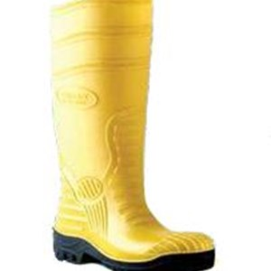 | - Mill : Boiler & Cleaning - Plantation : Civil | • Bekerja didaerah panas (abu sisa pembakaran boiler). • Pembangunan gedung perumahan dan perkantonran | Plantation : 12 Bulan
3 | Rubber Shoes | • Terbuat dari bahan karet atau sintetis; • Melindungi hingga diatas mata kaki dari serasah hutan atau gigitan binatang melata (sepeti ular, kalajengking dsb). | • Rubber Shoes berwarna Hijau merk AP Boots (SNI) : Non-Staff Plantation (Supervisor; Admin; Worker) | 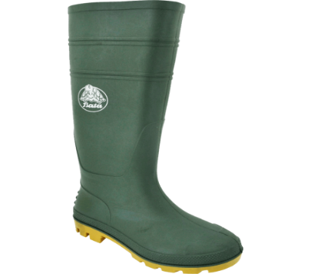 | - Plantation : - Upkeep - Land Development - Nursery - POME Aplikasi - Quaity Control - Helper - Office Girl - Workshop - Wacthman | Kegiatan panen buah sawit, survei tanaman, penghitungan buah loading, pome apllication dan aktivitas dikebun (estate) lainnya. | 9 Tahun
4 | Safety Helmet | • Warna disesuaikan dengan level/position, dilengkapi dengan logo perusahaan dan strip reflektor keliling : - Putih : Staff - Up, tamu, - Hijau (Mandor Pabrik), - Biru ( Mandor Kebun ), Operator/ Driver (Merah). Orange (Non-Staff/Worker (pabrik), Kuning ( Worket - Kebun), Kontraktor/Rekanan (Yellow green ). • Dipakai di tempat kerja yang terdapat potensi jatuhan benda/material dari atas. • Mempunya tali-tali penyangga helmet yang cukup baik | • Sesuai Standard industri produk perlindungan kepala ANSI Z89.1.1987 | 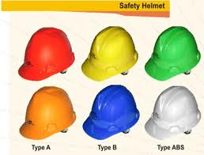 | - Mill : All Position - Plantation : - Harvestor - Loading Bunches - Operator Heavy Equipment - Driver - Store Keeper | Seluruh aktivitas pekerjaan operasional yang terdapat bahaya/resiko tertimpa benda asing dari atas di lingkungan PT. Pucuk Jaya. | 2 Tahun
5 | Safety Glasses | • Melindungi mata dari debu / percikan material padat atau cair yang melayang di udara • Terbuat dari bahan plastik dan/atau sintetis | • Contoh merek Protector krisbow, dan sejenisnya (SNI/ANSI) | 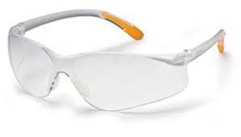 | - Mill : - EHS - Operator Heavy Equipment '- Plantation : - Operator Heavy Equipment | • Perbaikan Instalasi Listrik, kabel, dan pengoperasian panel box mesin; • Safety Patrol, Inspeksi K3L dan Audit K3L; • kontruksi bangunan (building) • Kegiatan yang berhubungan dengan percikan bahan kimia, minyak, oli, serta steam; • Survei lahan; • Bongkar muat jankos; • Pengawasan dan supervisi ke lapangan/lahan; • Bongkar muat B3 dan barang/material lainnya. | 9 Bulan
7 | Splash Safety Mask Face Shield | • Melindungi mata dari debu / percikan material padat atau cair yang melayang di udara • Terbuat dari bahan plastik dan/atau sintetis | • Contoh merek Protector krisbow, dan sejenisnya (SNI/ANSI) | 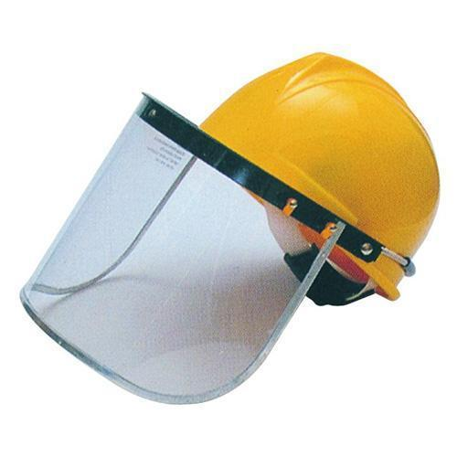 | - Plantation : Upkeep | • Kegiatan Bubut, Gerindra, Welding; • Penyemprotan tanaman/rumput, serta penggunaan bahan kimia (B3); • Bongkar muat B3 diarea gudang; • Pengoperasian mesin boiler serta pembersihan abu sisa pembakaran; • Pemadaman api di wilayah estate ataupun mill. | 2 Tahun
8 | Lab Glasses | • Melindungi mata dari percikan bahan kimia/material padat atau cair; • Terbuat dari bahan plastik dan/atau sintetis • Khusus Boiler warna Gelap/ | • Contoh merek Protector krisbow, dan sejenisnya (SNI/ANSI) • Khusus Boiler dengan kaca smoke Kacamata Nankai |  | - Mill : Laboratorium , maintenance, elektric, wtp, Boiler | • Kegiatan yang berkaitan dengan bahan kimia serta perlatan laboratorium. | 1 Tahun
9 | Safety Vest | • Hidup ketika terkena cahaya pada malam/siang hari; • Terdapat reflektor/scotlite (nyala pada malam hari); • Beban ringan; • Terbuat dari bahan katun/kain; • Berwarna mencolok. | • Berbentuk jaring-jaring/utuh; • Berwarna orange, kuning. | 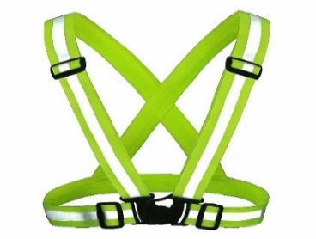 | - Mill : All Position (kecuali Lab & EHS) - Plantation : - Operator Heavy Equipment | • Kegiatan/aktivitas pekerjaan yang memerlukan waktu lebih sampai dengan malam hari, dan dalam kondisi situasi minim pencahayaan/penerangan; | 1 Tahun
10 | Rain Coat / Jas Hujan (Baju dan Celana) | • Tahan air • Melindungi dari terpaan air hujan mulai dari bagian kepala hingga di bawah lutut • Memiliki strip reflektor di bagian lengan, dada dan punggung | Tersertifikasi SNI maupun ANSI | 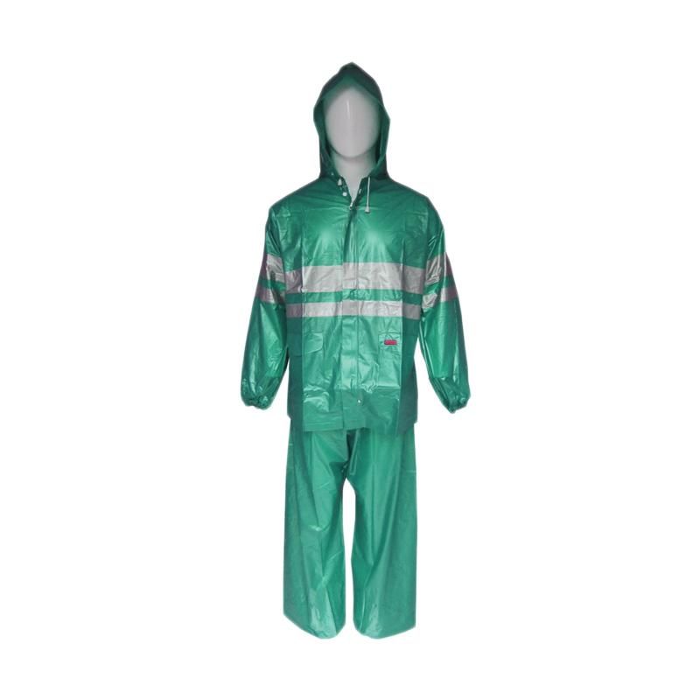 | - Mill : - Security - Grading - workshop - Operator Limbah - EHS - loading ramp, lab - Plantation : - Upkeep - Harvestor - Loading Bunches - Land Development - Civil - Helper, operator alat berat - Staff/ Assisten Plantation | Mobilisasi pekerjaan dan pengawasan dilapangan (semua aktifitas di kebun). | 6 Bulan
11 | Ear Plug (sumbat telinga) | • Mengurangi kebisingan • Digunakan pada paparan kebisingan lebih dari 1 jam terus menerus (misalnya level kebisingan yang serupa dengan suara mesin genset dan mesin lainnya) | • Dapat mengurangi kebisingan hingga 25 db (desibel) • Contoh merk Ultrafit, krisbow dan sejenisnya | 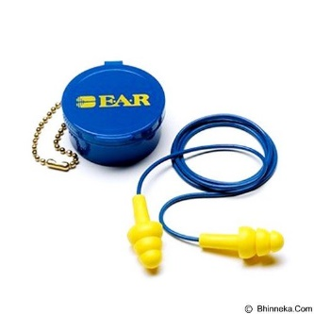 | - Mill : - All Procces Position - Maintenance - Electrical - Store - Operator Heavy Equipment '- Plantation : - operator genset | • seluruh kegiatan didalam mill yang berhubungan dengan peralatan produksi (mesin perkakas/produksi); • Kegiatan bongkar muat barang/material dengan menggunakan alat berat; • Kontruksi bangunan (building); • Pengoperasian alat berat, bising dari mesin; • Bongkar muat material/barang menggunakan kendaraan truck dan Alat berat. | 1 Tahun
13 | Ear Muff | • Mengurangi paparan kebisingan • Digunakan pada paparan kebisingan lebih dari 1 jam terus menerus. | Tersertifikasi SNI maupun ANSI |  | - Mill : - Operator Power House - Operator Boiler - EHS | • Operational Genset, Operator Boiler dan operasional penggunaan mesin lainnya (Mesin pompa pemadam, dll); • Inspeksi K3L dan Audit Internal; • Kegiatan pemantauan dan pemeriksaan lingkungan kerja. | 2 Tahun
14 | Welding Helmet | • Tahan Percikan api • Melindungi kepala dari jatuhan benda dari atas (Terbuat dari bahan yang keras dan tahan benturan) • Melindungi mata dari radiasi sinar/cahaya api dari pengelasan | Merk Krisbow, dan tersertifikasi SNI maupun ANSI | 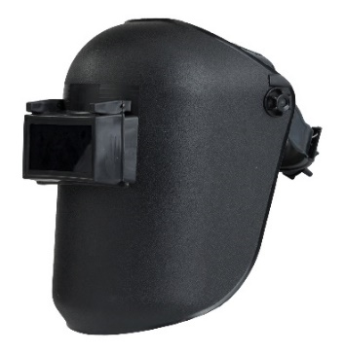 | - Mill : Maintenance, rekomendasi dari plantation PT. KBN utk workshop plantation | Pengelasan (Welding) | 12 Bulan
15 | Dust Mask | • Digunakan untuk pekerja yang terpapar oleh debu, abu, dsb, untuk perlindungan pekerja terhadap percikan pestisida di luar ruangan • Tidak mudah robek bila agak basah • Dapat menutup/melindungi bagian hidung dan mulut sekaligus | • Contoh merk 3M, Krisbow Dust Mask Carbon dan sejenisnya • standar minimal berupa masker kain untuk kendaraan bermotor (masker motor) | 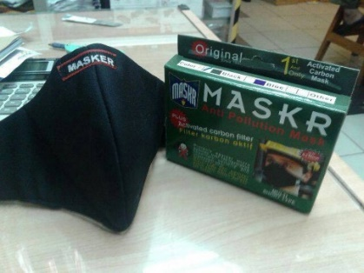 | - Mill & Plantation : All Position yang bekerja kontak dengan debu | • Operasional housekeeping dan penggelolaan limbah domestik; • Mobilisasi kendaraan motor dan Alat berat (pekerjaan dilapangan ) | 12 Bulan
16 | Respirator | • Digunakan oleh pekerja yang terpapar oleh bahan kimia konsentrasi tinggi (bau, uap, racun,ds) dalam ruangan, Paparan asap dari kebakaran hutan dan lahan pada saat pemadaman • Filter dapat diganti-ganti tiap 3 bulan untuk pemakaian yang terus menerus | • Contoh merk Unistar Respirator (AOSafety Standard) dan sejenisnya • Type R52A Chemical cartride (chlorine, Hydrogen chloride, sulfur dioxide, chlorine dioxide, escape only from hydrogen sulfide) dan sejenisnya | 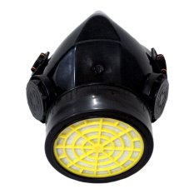 | - Mill :Laboratorium & Store - Plantation : Upkeep & Store | Seluruh aktivitas pekerjaan yang menggunakan bahan kimia berbahaya(BKB)/bahan berbahaya dan beracun (B3) Seperti : Penyemprot; Pencampur Racun; Personil Gudang B3, dll. | 1 Tahun
17 | Sarung Tangan Kain Pendek | • Melindungi kerusakan kulit karena gesekan benda / alat kerja yang digunakan; • Terbuat dari bahan nilon. | Standard SNI | 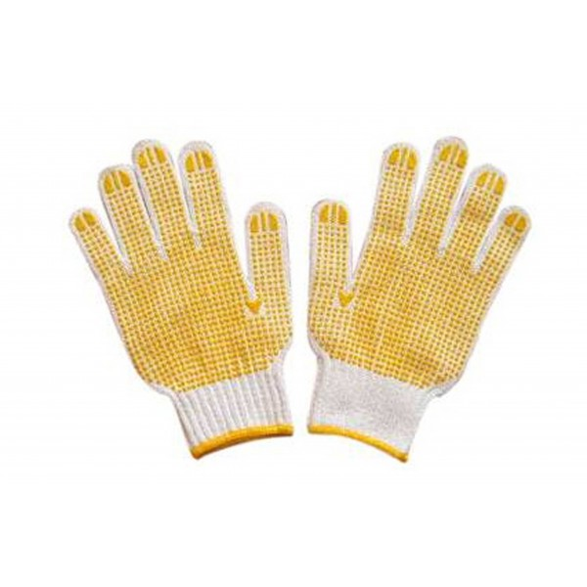 | - Mill : - Kernel - Cleaning/Logistik - Sortasi - EHS - Plantation : - Harvestor - Loading Bunches - Civil - POME Aplikasi - Quality Control - Store - Helper | • Kegiatan angkut material/buah; • Kegiatan sortir buah kelapa sawit; • Kegiatan angkat angkut barang/material; • Kegiatan Inspeksi dan Audit Internal. | 6 Bulan
18 | Sarung Tangan Kulit Pendek | • Melindungi kerusakan kulit karena gesekan benda / alat kerja yang digunakan • Terbuat dari bahan kulit/sintesis | Merk Krisbow, tersertifikasi SNI maupun ANSI (Combinasi) | 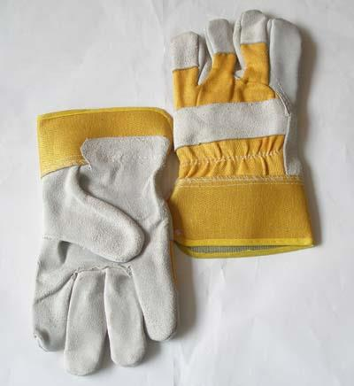 | - Mill : - Press - Electrical - Power House - workshop plantation - Loading Ramp | Kegiatan angkut dan memindahkan perlengkapan besi, Peralatan dalam kondisi panas, Mesin yang panas. | 6 Bulan
19 | Sarung Tangan Kulit Panjang | • Melindungi kulit tangan dari benturan, goresan benda tajam atau kasar dan melindungi dari paparan panas/api; • Terbuat dari kulit yang tebal. | Merk Krisbow (KW10-246), tersertifikasi SNI maupun ANSI | 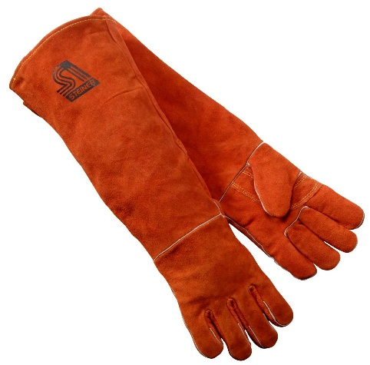 | - Mill : - Sterillizer - Maintenance (Las) - Tippler - Boiler - Clarification, workshop plantation | Pekerjaan yang berhubungan dengan panas/api. | 6 Bulan
20 | Sarung Tangan Karet Pendek | • Mencegah kontaminasi terhadap kulit | Merk Krisbow, tersertifikasi SNI maupun ANSI |  | - Mill : Laboratorium | • Pengobatan pasien dan penanganan luka cidera; • Pencucian peralatan minum dan makan; • Pencucian peralatan minum dan makan, serta perawatan bayi. | 6 Bulan
21 | Sarung Tangan Karet Panjang | • Mencegah kontaminasi pestisida atau bahan kimia konsentrasi tinggi terhadap kulit | Merk Krisbow, tersertifikasi SNI maupun ANSI | 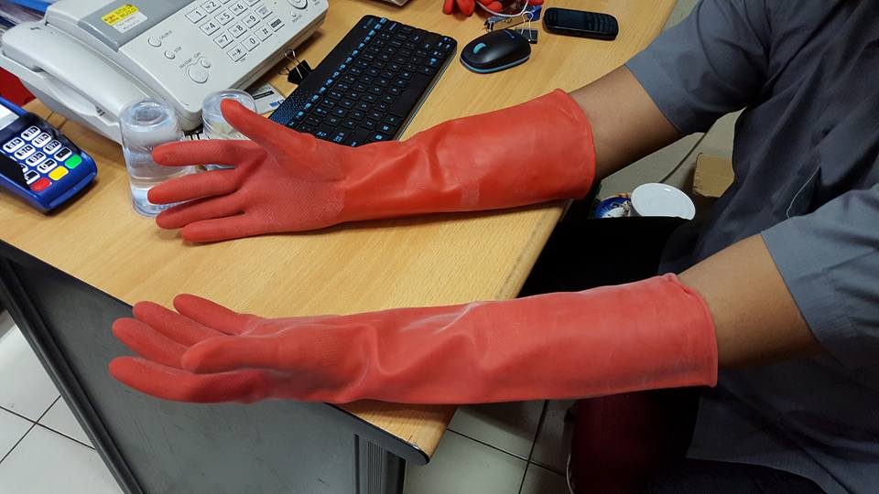 | - Mill : WTP & Store - Plantation : Upkeep & Store | Penanganan B3 dan Limbah B3 | 6 Bulan
22 | Body Harnest | • Bahan terbuat dari Webing • Melindungi tubuh pada saat pekerjaan di ketinggian (diatas 1,8 m) | Tersertifikasi SNI maupun ANSI | 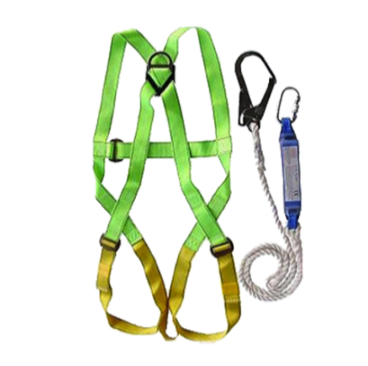 | - Mill : - Maintenance - Electrical - Cleaning | Perbaikan, perawatan, kontruksi dan instalasi terkait peralatan/mesin. | 6 bulan
23 | Wear Pack | • Terbuat dari bahan kain dengan dilengkapi strip reflektor (fluorscent) • Warna disesuaikan , EHS : Merah; Workshop, Civil, Boiler, Kernel, Store : Biru Dongker; Operator Alat Berat dan Kendaraan Truck : Biru Muda; Production : Orange. | Tersertifikasi SNI maupun ANSI | 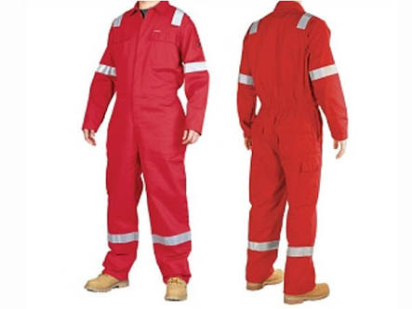 | - EHS Departemen, rekomendasi dari PT. KBN utk workshop plantation | • Pemeriksaan Instalasi Listrik, kabel, dan pengoperasian panel box mesin; • Safety Patrol, Inspeksi K3L dan Audit K3L; Kegiatan yang berhubungan dengan potensi bahaya tinggi dan dilakukan sampai dengan malam hari. | 2 Tahun
24 | Welding Apron | • Bahan terbuat dari kulit • Melindungi badan dari paparan api pengelasan | Tersertifikasi SNI maupun ANSI | 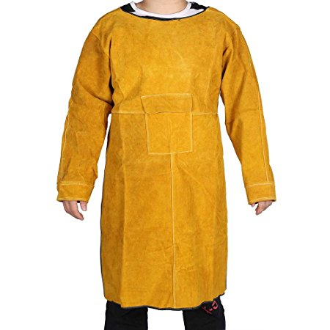 | - Mill : Maintenance | Pengelasan (welding), Gerinda | 1 Tahun
25 | Apron Spray | • Bahan plastik tidak tembus cairan (larutan pestisida/insektisida) • Melindungi bagian punggung dari bocoran larutan pestisida yang berasal dari tangki alat spraying yang digendong | Tersertifikasi SNI maupun ANSI | 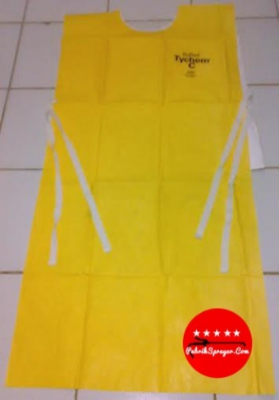 | - Mill : WTP & Store - Plantation : Upkeep & Store | Aplikasi penyemprotan dan penanganan Pestisida/B3. | 1 Tahun
26 | Jas Lab | • Bahan terbuat dari katun warna putih dengan logo perusahaan. • Melindungi badan dari kontaminasi dari bahaya biologis |  | 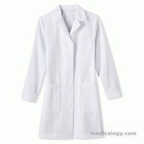 | - Mill : Laboratorium | Aktifitas pengaplikasian bahan kimia, pengambilan sample, dan penanganan luka pada pasien. | 12 Bulan
27 | Cap Benda Tajam (Harvesting Safety Tools) | • Bahan terbuat kain; • Melindungi mata parang, dodos, tojok. |  | 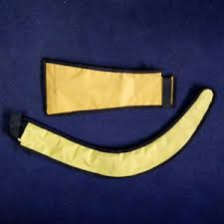 | - Plantation : Harvestor | Pemanenan buah kelapa sawit, loading buah sawit. | 2 Tahun

WPG.BPO.OHS.APD-3
WILIAN PERKASA
GROUP

 | Lampiran III
 | MATRIK ALAT PELINDUNG DIRI

POSITION | LEVEL | STANDARD PERSONAL PROTECTIVE EQUIPMENT (PPE) / ALAT PELINDUNG DIRI (APD)
 |  | Safety Shoes | Safety Helmet | Rubber Safety Shoes | Rubber Shoes | Topi Lapangan | Safety Glasses | Safety Goggle | Safety Vest | Lab Glasses | Rain Coat | Ear Plug | Face shield | Ear Muff | Welding Helmet | MASKER |  | SARUNG TANGAN |  |  |  |  | Body Harness | Wear Pack | Welding Apron | Apron Spray | Jas Lab | Cap Benda Tajam | ∑ Per-Position
 |  |  |  |  |  |  |  |  |  |  |  |  |  |  |  | Dust Masker | Respi rator | Kain Pendek | Kulit Pendek | Kulit Panjang | Karet pendek | Karet Panjang
Mill Manager | Manager | V | V |  |  |  |  |  |  |  |  | V |  |  |  | V |  |  |  |  |  |  |  |  |  |  |  |  | 4
Asst Mill Manager | Assistant Manager | V | V |  |  |  |  |  |  |  |  | V |  |  |  | V |  |  |  |  |  |  |  |  |  |  |  |  | 4
Store Assistant | Assistant | V | V |  |  |  |  |  |  |  | V | V |  |  |  | V |  | V |  |  |  |  |  |  |  |  |  |  | 6
Field Assistant | Assistant | V | V |  |  |  |  |  | V |  | V |  |  |  |  | V |  | V |  |  |  |  |  |  |  |  |  |  | 6
FFB Assistant | Assistant | V | V |  |  |  |  |  | V |  | V | V |  |  |  | V |  | V |  |  |  |  |  |  |  |  |  |  | 7
HSE Staff | Assistant | V | V |  |  |  |  |  |  |  | V |  |  | V |  | V |  | V |  |  |  |  |  | V |  |  |  |  | 7
HR Assistant | Assistant | V | V |  |  |  |  |  |  |  |  |  |  |  |  | V |  |  |  |  |  |  |  |  |  |  |  |  | 3
Chief Security | Assistant | V | V |  |  |  |  |  | V |  | V |  |  |  |  | V |  |  |  |  |  |  |  |  |  |  |  |  | 5
Mill Procces Assistant | Assistant | V | V |  |  |  |  |  | V |  |  | V |  |  |  | V |  |  |  |  |  |  |  |  |  |  |  |  | 5
Maintenance Assistant | Assistant | V | V |  |  |  |  |  | V |  |  | V |  |  | V | V |  |  | V |  |  |  | V |  | V |  |  |  | 9
Laboratorium Assistant | Assistant | V | V |  |  |  |  |  | V |  |  | V |  |  |  |  |  |  |  |  |  |  |  |  |  |  | V |  | 5
Grading Assistant | Assistant | V | V |  |  |  | V |  | V |  | V |  |  |  |  | V |  | V |  |  |  |  |  |  |  |  |  |  | 7
MILL
Mill Pressing | Supervisor, Admin, Operator, Worker | V | V |  |  |  |  |  | V |  |  | V |  |  |  | V |  |  | V |  |  |  |  |  |  |  |  |  | 6
Mill Sterilizer | Supervisor, Admin, Operator, Worker | V | V |  |  |  |  |  | V |  |  | V |  |  |  | V |  |  |  | V |  |  |  |  |  |  |  |  | 6
Mill Maintenance | Supervisor, Admin, Operator, Worker | V | V |  |  |  |  | V | V |  |  | V |  |  | V | V |  |  |  | V |  |  | V |  | V |  |  |  | 10
Mill Electrical | Supervisor, Admin, Operator, Worker | V | V |  |  |  | V |  | V |  |  | V |  |  |  | V |  |  | V |  |  |  | V |  |  |  |  |  | 8
Mill Power House | Supervisor, Admin, Operator, Worker | V | V |  |  |  | V |  | V |  |  |  |  | V |  |  |  |  | V |  |  |  |  |  |  |  |  |  | 6
Mill Tippler | Supervisor, Admin, Operator, Worker | V | V |  |  |  |  |  | V |  |  | V |  |  |  | V |  |  |  | V |  |  |  |  |  |  |  |  | 6
Mill Kernel | Supervisor, Admin, Operator, Worker | V | V |  |  |  |  |  | V |  |  |  |  | V |  | V |  | V |  |  |  |  |  |  |  |  |  |  | 6
Mill Boiler | Supervisor, Admin, Operator, Worker |  | V | V |  |  |  |  | V |  |  |  | V | V |  | V |  |  |  | V |  |  |  |  |  |  |  |  | 7
Mill Loading Ramp | Supervisor, Admin, Operator, Worker | V | V |  |  |  |  |  | V |  |  | V |  |  |  | V |  |  |  | V |  |  |  |  |  |  |  |  | 6
Mill Cleaning | Supervisor, Admin, Operator, Worker |  | V | V |  |  |  | V | V |  |  | V |  |  |  | V |  | V |  |  |  |  | V |  |  |  |  |  | 8
Mill Laboratorium | Supervisor, Admin, Operator, Worker | V | V |  |  |  |  |  |  | V |  | V |  |  |  | V | V |  |  |  | V |  |  |  |  |  | V |  | 8
Mill Procces | Supervisor, Admin, Operator, Worker | V | V |  |  |  |  |  | V |  |  | V |  |  |  | V |  |  |  | V |  |  |  |  |  |  |  |  | 6
Mill WTP | Supervisor, Admin, Operator, Worker | V | V |  |  |  |  | V | V |  |  | V |  |  |  | V |  |  |  |  |  | V |  |  |  | V |  |  | 8
Mill Clarifikation | Supervisor, Admin, Operator, Worker | V | V |  |  |  | V |  | V |  |  | V |  |  |  | V |  |  |  | V |  |  |  |  |  |  |  |  | 7
Mill Store | Supervisor, Admin, Operator, Worker | V | V |  |  |  |  |  | V |  | V | V | V |  |  | V |  |  |  |  |  | V |  |  |  | V |  |  | 9
Mill Grading | Supervisor, Admin, Operator, Worker | V | V |  |  |  | V |  | V |  | V |  |  |  |  | V
Sustainability/ HSE | Supervisor, Worker | V | V |  |  |  | V |  |  |  | V |  |  | V |  | V |  | V |  |  |  |  |  | V |  |  |  |  | 8
Operator Limbah | Operator | V | V |  |  |  |  |  | V |  | V |  |  |  |  | V
Operator Wheel Loader | Operator | V | V |  |  |  | V |  | V |  | V | V |  |  |  | V |  |  |  |  |  |  |  |  |  |  |  |  | 7

PLANTATION
Upkeep | Supervisor, Operator, Worker |  |  |  | V | V |  | V |  |  | V |  |  |  |  |  | V |  |  |  |  | V |  |  |  | V |  |  | 7
Harvestor | Supervisor, Operator, Worker | V | V |  |  |  |  |  | V |  | V |  |  |  |  | V |  | V |  |  |  |  |  |  |  |  |  |  | 6
Loading Bunches | Supervisor, Operator, Worker | V | V |  |  |  |  |  | V |  | V |  |  |  |  | V |  | V |  |  |  |  |  |  |  |  |  |  | 6
Bunches Counter | Supervisor, Operator, Worker | V | V |  |  |  |  |  | V |  | V |  |  |  |  | V |  |  |  |  |  |  |  |  |  |  |  |  | 5
Land Development | Supervisor, Operator, Worker |  |  |  | V | V |  |  | V |  | V |  |  |  |  | V |  |  |  |  |  |  |  |  |  |  |  |  | 5
Civil | Supervisor, Operator, Worker |  | V | V |  |  |  |  | V |  |  | V |  |  |  | V |  | V |  |  |  |  |  |  |  |  |  |  | 6
Nursery | Supervisor, Operator, Worker |  |  |  | V | V |  |  |  |  |  |  |  |  |  |  |  |  |  |  |  |  |  |  |  |  |  |  | 2
Pome Application | Supervisor, Operator, Worker |  |  |  | V | V |  |  |  |  |  |  |  |  |  | V |  | V |  |  |  |  |  |  |  |  |  |  | 4
Quality Control | Supervisor, Operator, Worker |  |  |  | V | V |  |  |  |  |  |  |  |  |  | V |  | V |  |  |  |  |  |  |  |  |  |  | 4
Transport Counter | Supervisor | V | V |  |  |  |  |  | V |  |  |  |  |  |  | V |  |  |  |  |  |  |  |  |  |  |  |  | 4
Operator Case - TLB | Operator | V | V |  |  |  | V |  | V |  |  | V |  |  |  | V |  |  |  |  |  |  |  |  |  |  |  |  | 6
Operator Farm Tractor | Operator | V | V |  |  |  | V |  | V |  |  | V |  |  |  | V |  |  |  |  |  |  |  |  |  |  |  |  | 6
Operator Grader | Operator | V | V |  |  |  | V |  | V |  |  | V |  |  |  | V |  |  |  |  |  |  |  |  |  |  |  |  | 6
Driver | Operator | V |  |  |  |  |  |  |  |  |  |  |  |  |  |  |  |  |  |  |  |  |  |  |  |  |  |  | 1
Driver Truck | Operator | V | V |  |  |  |  |  | V |  |  |  |  |  |  | V |  |  |  |  |  |  |  |  |  |  |  |  | 4
Store Keeper | Worker | V | V |  |  |  |  |  | V |  | V |  | V |  |  |  | V | V |  |  |  |  |  |  |  | V |  |  | 8
Helper | Worker |  |  |  | V | V |  |  | V |  | V |  |  |  |  | V |  | V |  |  |  |  |  |  |  |  |  |  | 6
Office Girl | Worker |  |  |  | V |  |  |  |  |  |  |  |  |  |  |  |  |  |  |  |  | V |  |  |  |  |  |  | 2
Workshop | Worker |  | V |  | V |  |  |  |  |  |  |  |  |  |  |  |  |  |  |  |  |  |  |  |  |  |  |  | 2
Wacthman | Worker |  |  |  | V |  |  |  |  |  |  |  |  |  |  |  |  |  |  |  |  |  |  |  |  |  |  |  | 1
Komentar |  | Pribadi (Wajib) | Pribadi (Wajib) | Pribadi (Wajib) | Pribadi (Wajib) | Pribadi (Wajib) | Disediakan di Bagian Terkait |  |  |  |  |  |  |  |  | Disediakan di Bagian Terkait. Untuk Kejadian force majeure darurat asap menggunakan Masker N9 |  | Disediakan di Bagian Terkait |  |  |  |  | Disediakan di Bagian Terkait

CATATAN :
1. Dalam monitoring pemakaian APD, pimpinan departemen terkait yang bertanggungjawab.
2. APD yang disediakan dibagian terkait merupakan APD yang ditentukan sesuai dengan lokasi kerja.
3. Masa berlaku / life time APD diatur dalam Prosedur

4. Dalam keadaan Force majeure kebakaran hutan dan lahan, APD minimal yang diberikan ke seluruh pekerja berupa Dust Masker Type Masker Sintetis.
5. Untuk pemberian keseluruhan APD secara standar dilakukan secara bertahap.
6. Jika terdapat ketidaksesuaian dalam lifetime, maka akan direview kembali.

WPG.BPO.OHS.APD-4
WILIAN PERKASA
GROUP

BERITA ACARA PENYERAHAN APD

No | Department | Nama | Nik | Jabatan | Penyerahan APD |  | Tanda Tangan | Keterangan
 |  |  |  |  | Tgl PR | Tgl Distribusi
1
2
3
4
5
6
7
8
9
10
11
12
13
14
15

Diserahkan, |  | Diperiksa, |  | Disetujui, | Mengetahui,

Assistan |  | HSE Staff |  | Mill Manager/ Estate Manager | Head of IA & CC |  | Deputy GM

WPG.BPO.HSE.APD-04/1-0/01-12-2021

